المؤشرات الكلية

سوق العراق للاوراق المالية
جلسة الاربعاء 2026/6/3 |  |  |  | تقرير أسعار الأسهم المتداولة لسوق العراق للأوراق المالية
الجلسة (96)
الاسهم المتداولة المدرجة و OTC |  |  | 1,320,040,042 |  |  | قيمة الأسهم المتداولة المدرجة و OTC |  | 1,040,762,880 |  |  | صفقات الشركات المدرجة وOTC | 1397
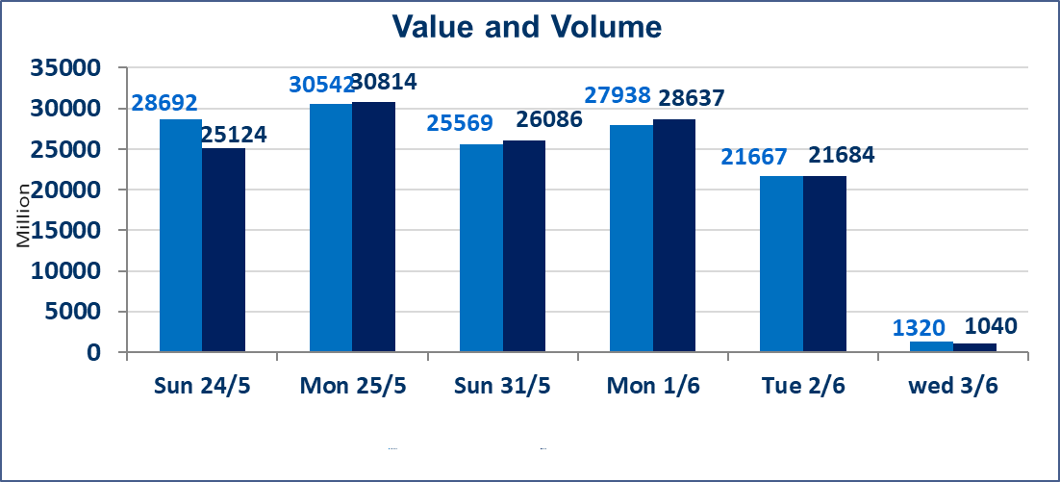
المؤشر60 ISX اليوم | 950.64 |  | نقطة |  |  | المؤشر15 ISX اليوم | 1207.93 | نقطة
المؤشر 60 ISX السابق | 949.39 |  | نقطة |  |  | المؤشر 15 ISX السابق | 1208.53 | نقطة
نسبة التغير | 0.13 |  | % |  |  | نسبة التغير | -0.05 | %
عدد النقاط | 1.25 |  | نقطة |  |  | عدد النقاط | -0.60 | نقطة

الشركات المدرجة | 103 | OTC | 14 | 117 |  | الشركات غير المتداولة المدرجة | 48 | OTC | 13 | 61
الشركات المتداولة | 41 | OTC | 1 | 42 |  | الشركات المرتفعة |  |  | 13
شركات الهيئة العامة |  |  |  | 6 |  | الشركات المنخفضة |  |  | 8
الموقوفة بقرار من هيأة الأوراق المالية |  |  |  | 8
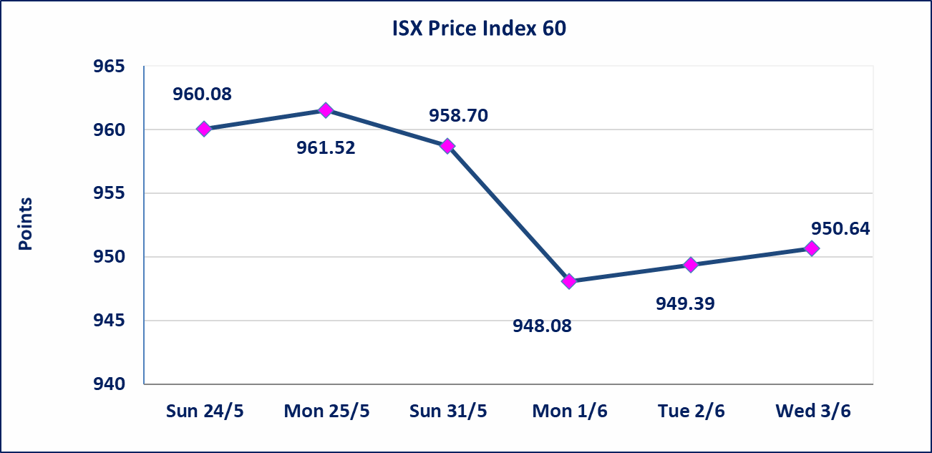
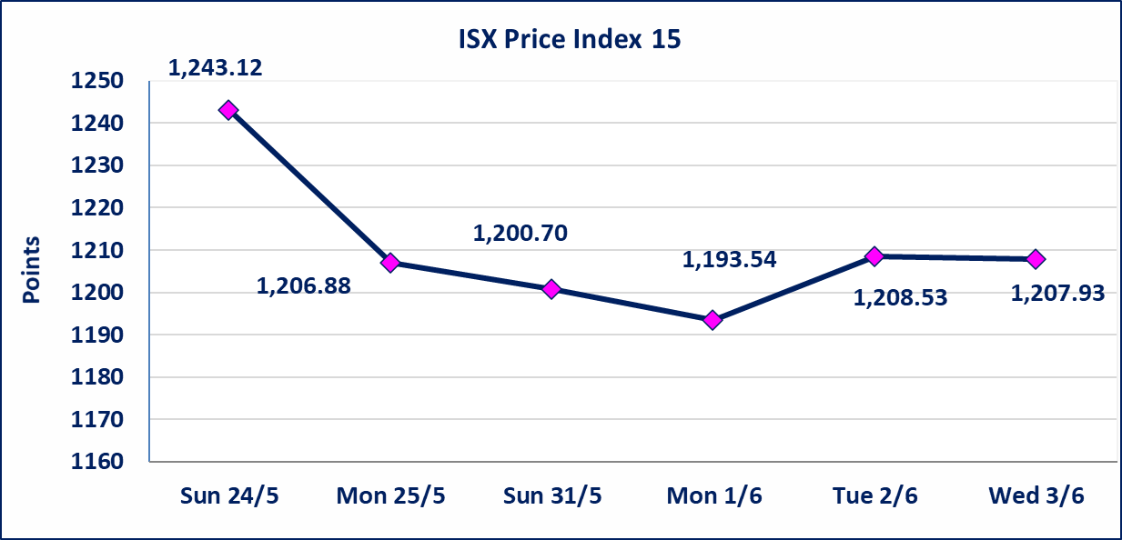

* | استنادا الى قرار الامانة العامة لمجلس الوزراء تقرر عدم تنظيم جلسة تداول ليوم الخميس الموافق 2026/6/4 بمناسبة عيد الغدير وستنظم الجلسات اعتبارا من يوم الاحد الموافق 2026/6/7.
اليم الازرق للتجارة العامة(SYAM) | تم البدء بعمليات ايداع شهادات اسهم المساهمين لشركة اليم الازرق للتجارة العامة إعتباراً من جلسة الاربعاء 2026/6/3 وسيتم اطلاق التداول إعتباراً من جلسة الاربعاء 2026/6/24 بعد ايداع 5% من رأس المال او بعد مرور (21) يوم من تاريخ بدء الايداع في منصة الشركات غير المدرجة ISX-OTC.
المصير للتامين(NMAS) | تم البدء بعمليات ايداع شهادات اسهم المساهمين لشركة المصير للتامين إعتباراً من جلسة الثلاثاء 2026/6/2 وسيتم اطلاق التداول إعتباراً من جلسة الثلاثاء 2026/6/23 بعد ايداع 5% من رأس المال او بعد مرور (21) يوم من تاريخ بدء الايداع في منصة الشركات غير المدرجة ISX-OTC.
دار الثقة للتامين(NDAR) | تم البدء بعمليات ايداع شهادات اسهم المساهمين لشركة دار الثقة للتامين إعتباراً من جلسة الثلاثاء 2026/6/2 وسيتم اطلاق التداول إعتباراً من جلسة الثلاثاء 2026/6/23 بعد ايداع 5% من رأس المال او بعد مرور (21) يوم من تاريخ بدء الايداع في منصة الشركات غير المدرجة ISX-OTC.
زين للتامين(NZAI) | تم البدء بعمليات ايداع شهادات اسهم المساهمين لشركة زين للتامين إعتباراً من جلسة الثلاثاء 2026/6/2 وسيتم اطلاق التداول إعتباراً من جلسة الثلاثاء 2026/6/23 بعد ايداع 5% من رأس المال او بعد مرور (21) يوم من تاريخ بدء الايداع في منصة الشركات غير المدرجة ISX-OTC.
الوطنية للصناعات الغذائية (INFF) | تم البدء بعمليات ايداع شهادات اسهم المساهمين لشركة الوطنية للصناعات الغذائية إعتباراً من جلسة الاحد 2026/5/24 وسيتم اطلاق التداول إعتباراً من جلسة الاحد 2026/6/14 بعد ايداع 5% من رأس المال او بعد مرور (21) يوم من تاريخ بدء الايداع في منصة الشركات غير المدرجة ISX-OTC.
الحد الأعلى والادنى للتغير في السعر | نسبة التغير الحدود الدنيا للحركة السعرية للاسهم من (5% الى 10%) والحدود العليا من(10% الى 25%)في كافة المنصات ماعدا منصة OTC.
Web site : www.isx-iq.net E-mail : info-isx@isx-iq.net |  |  |  |  | 07834000034 - 07711211522 : ص . ب :3607 العلوية الهاتف |  |  |  |  |  | بغداد /الكرادة/ قرب المسرح الوطني /مجاور مصرف الخليج التجاري

نسبة التغير
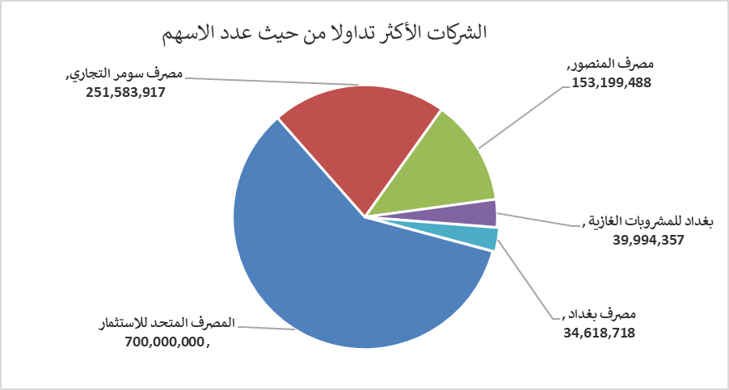
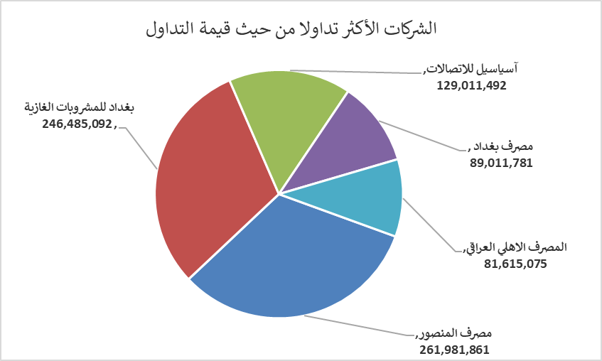
الشركات الأكثر ارتفاعاً وانخفاضاً

نسبة التغير لاسعار الاغلاق الاكثر ارتفاعاً |  |  |  | نسبة التغير لاسعار الاغلاق الاكثر انخفاضاً
اسم الشركة | اغلاق | التغير(%) | الاسهم المتداولة | اسم الشركة | اغلاق | التغير (%) | الاسهم المتداولة
مصرف سومر التجاري | 0.200 | 5.26 | 251,583,917 | المنصور للصناعات الدوائية | 2.210 | -9.80 | 864,407
مصرف الائتمان العراقي | 0.580 | 3.57 | 198,641 | مصرف الخليج التجاري | 0.370 | -2.63 | 18,414,822
الخاتم للاتصالات | 4.880 | 1.88 | 590,270 | الصناعات الخفيفة | 1.230 | -1.60 | 2,450,000
المصرف التجاري العراقي الاسلامي | 0.650 | 1.56 | 5,352,928 | بغداد العراق للنقل العام | 22.330 | -0.76 | 50,132
الصناعات الالكترونية | 1.370 | 1.48 | 1,191,250 | المصرف الاهلي العراقي | 4.020 | -0.74 | 20,270,414

الشركات الاكثر نشاطا حسب الاسهم المتداولة (حجم التداول) |  |  |  | الشركات الاكثر نشاطا حسب القيمة المتداولة
اسم الشركة | اغلاق | التغير(%) | الاسهم المتداولة | اسم الشركة | اغلاق | التغير (%) | القيمة المتداولة
المصرف المتحد للاستثمار | 0.050 | 0.00 | 700,000,000 | مصرف المنصور | 1.720 | 0.58 | 261,981,861
مصرف سومر التجاري | 0.200 | 5.26 | 251,583,917 | بغداد للمشروبات الغازية | 6.180 | -0.16 | 246,485,092
مصرف المنصور | 1.720 | 0.58 | 153,199,488 | آسياسيل للاتصالات | 15.970 | 0.31 | 129,011,492
بغداد للمشروبات الغازية | 6.180 | -0.16 | 39,994,357 | مصرف بغداد | 2.600 | 0.00 | 89,011,781
مصرف بغداد | 2.600 | 0.00 | 34,618,718 | المصرف الاهلي العراقي | 4.020 | -0.74 | 81,615,075

